Gràfics
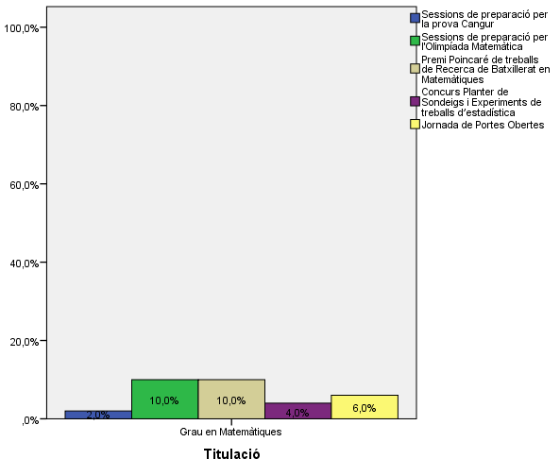
ENQUESTA PER A L'ESTUDIANTAT DE NOU INGRÉS CURS 2016-2017

 | FACULTAT DE MATEMÀTIQUES I ESTADÍSTICA
Gènere

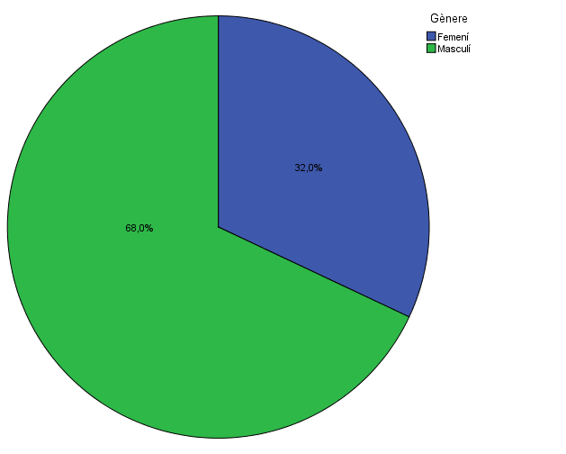

Estudis cursats

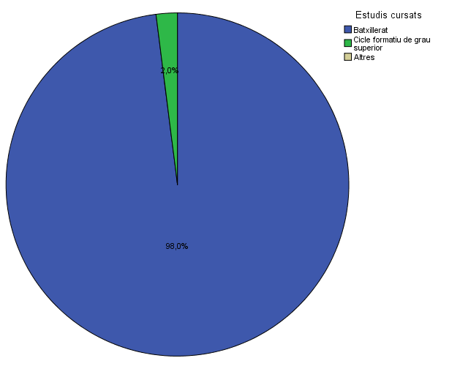

Titulació matriculada

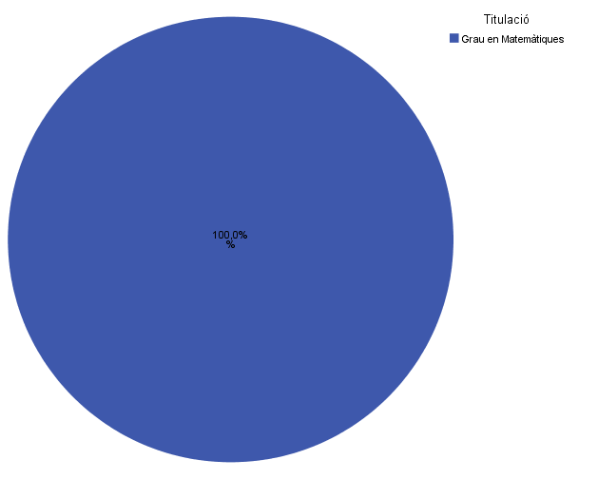

Per què has escollit els estudis en què t'has matriculat?

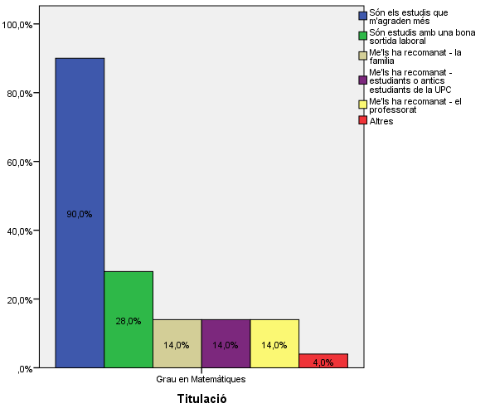

Quan vas decidir que faries aquests estudis?

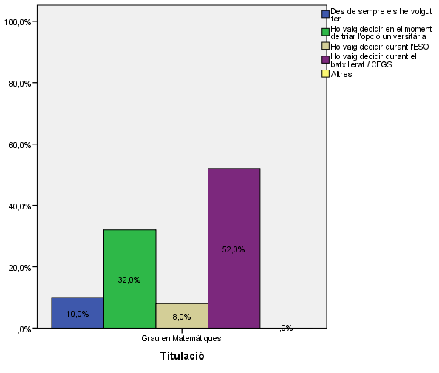

Perquè has escollit aquesta escola/facultat per cursar aquests estudis?

 |  | Grau en Matemàtiques
Crec que és la única que ofereix aquests estudis |  | 0.14
Per què és una universitat pública |  | 0.28
La família |  | 0.24
Estudiants o antics estudiants de la UPC |  | 0.46
El professorat |  | 0.26
Per la facilitat d'accés (proximitat, bona comunicació ...) |  | 0.16
Per la nota d'accés als estudis |  | 0.2
Altres |  | 0.06

 |  |  |  | Grau en Matemàtiques
 |  |  | Crec que és la única que ofereix aquests estudis | 0.14
 |  |  | Per què és una universitat pública | 0.28
 |  | Me l'han recomanada | La família | 0.24
 |  |  | Estudiants o antics estudiants de la UPC | 0.46
 |  |  | El professorat | 0.26
 |  |  | Per la facilitat d'accés (proximitat, bona comunicació ...) | 0.16
 |  |  | Per la nota d'accés als estudis | 0.2
 |  |  | Altres | 0.06

Has participat en activitats d'orientació dels estudis de la UPC?

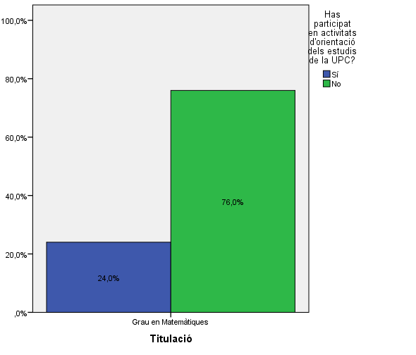

Activitats d'orientació

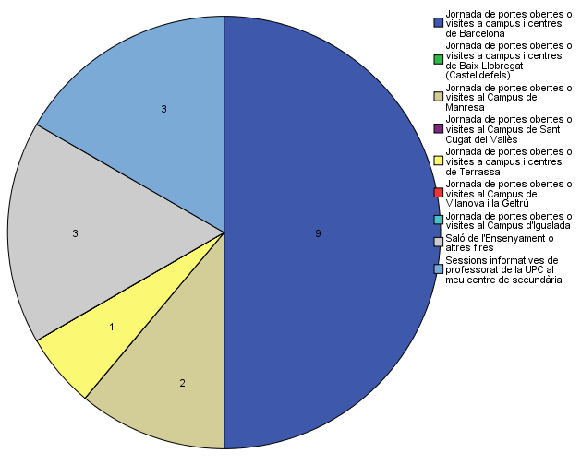

Quins canals has utilitzat per informar-te?

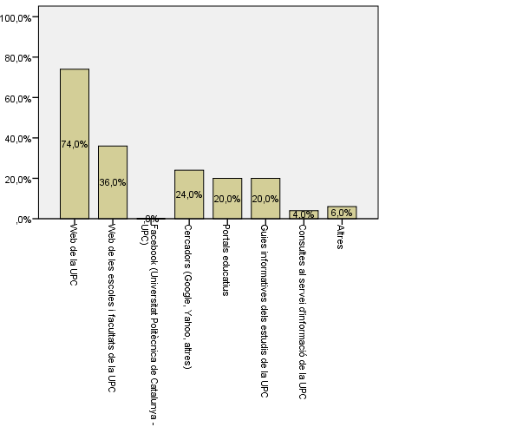

Disposes d'algun d'aquests certificats d'anglès de nivell B2.2?

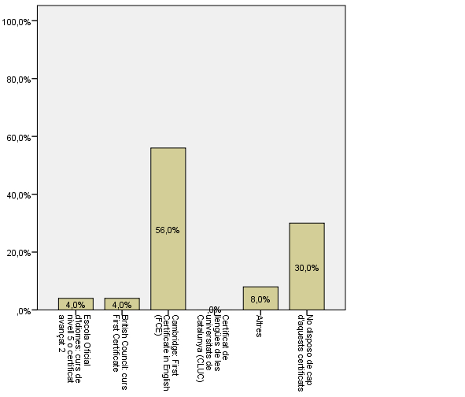

Has assistit/participat en alguna activitat d'aquesta facultat?

Comparativa
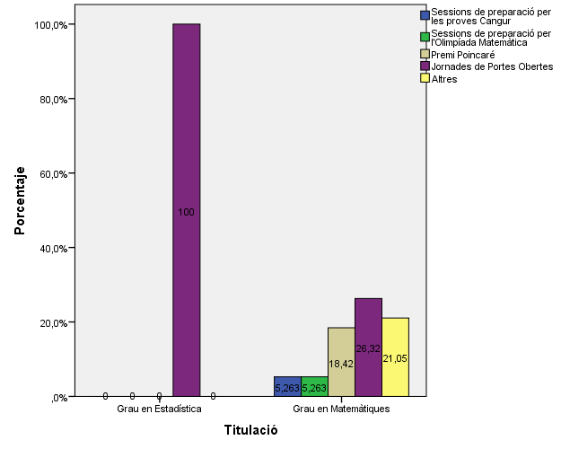
 | ENQUESTA PER A L'ESTUDIANTAT DE NOU INGRÉS

2014-2015 |  | 2016-2017

Gènere
Gènere

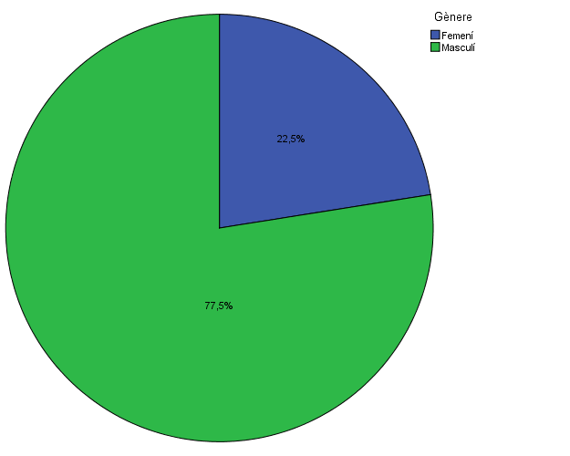

Estudis cursats
Estudis cursats

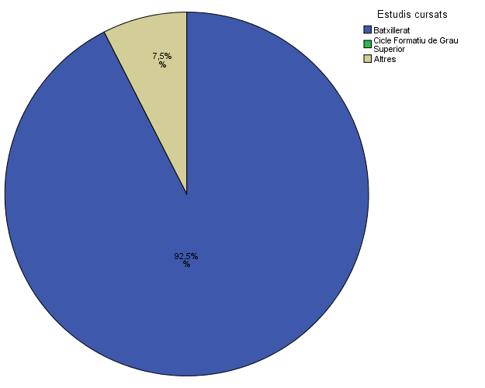

Per què has escollit els estudis en què t'has matriculat?
Per què has escollit els estudis en què t'has matriculat?

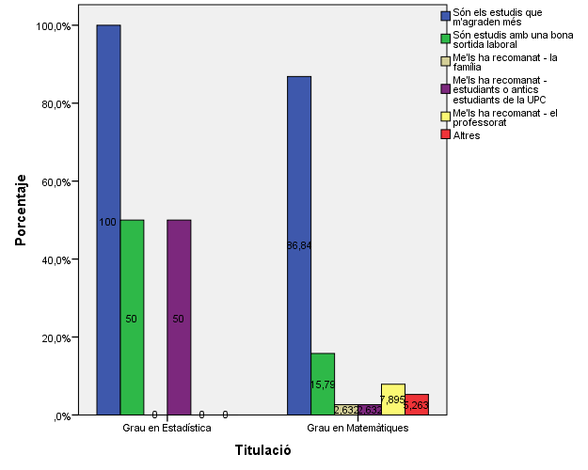

Quan vas decidir que faries aquests estudis?
Quan vas decidir que faries aquests estudis?
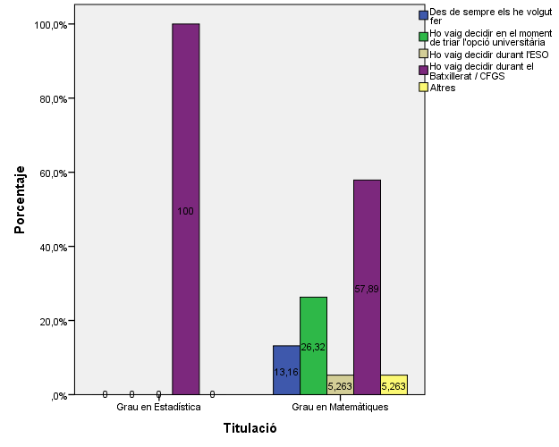

Perquè has escollit aquesta escola/facultat per cursar aquests estudis?
Perquè has escollit aquesta escola/facultat per cursar aquests estudis?

 |  | Grau en Matemàtiques
Crec que és la única que ofereix aquests estudis |  | 0.14
Per què és una universitat pública |  | 0.28
La família |  | 0.24
Estudiants o antics estudiants de la UPC |  | 0.46
El professorat |  | 0.26
Per la facilitat d'accés (proximitat, bona comunicació ...) |  | 0.16
Per la nota d'accés als estudis |  | 0.2
Altres |  | 0.06

 |  |  |  |  | Grau en Matemàtiques
 |  |  |  | Crec que és la única que ofereix aquests estudis | 2.6%
 |  |  |  | Per què és una universitat pública | 10.5%
 |  |  | Me l'han recomanada: | La família | 15.8%
 |  |  |  | Estudiants o antics estudiants de la UPC | 34.2%
 |  |  |  | El professorat | 26.3%
 |  |  |  | Per la facilitat d'accés (proximitat, bona comunicació...) | 10.5%
 |  |  |  | Per la nota d'accés als estudis | 28.9%
 |  |  |  | Altres | 18.4%

Has participat en activitats d'orientació dels estudis de la UPC?
Has participat en activitats d'orientació dels estudis de la UPC?



Activitats d'orientació
Activitats d'orientació
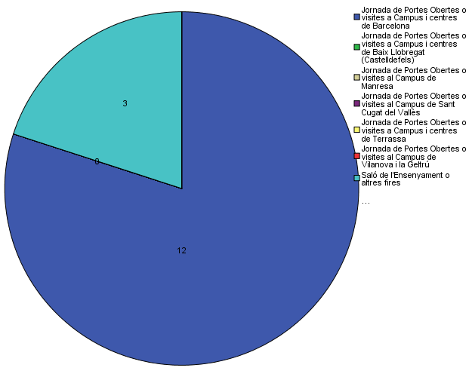

Quins canals has utilitzat per informar-te?
Quins canals has utilitzat per informar-te?

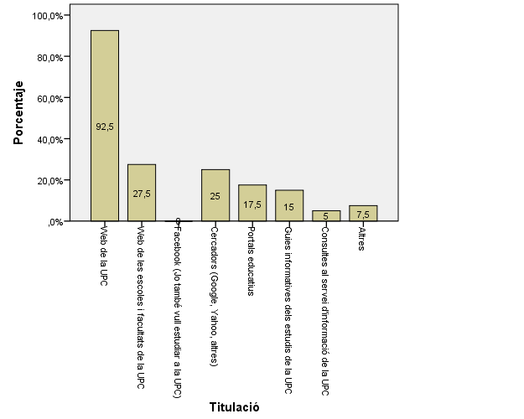

Disposes d'algun d'aquests certificats d'anglès de nivell B2.2?
Disposes d'algun d'aquests certificats d'anglès de nivell B2.2?

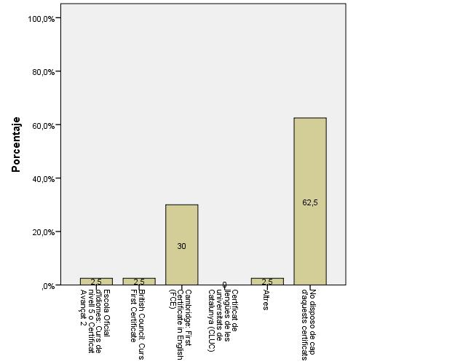

Has assistit/participat en alguna activitat d'aquesta facultat?
Has participat en alguna de les activitats organitzades al Campus del Baix Llobregat?

